Sheet1
Messaging APIでできること

 | １．応答メッセージ
 | 応答メッセージは、ユーザーがLINE公式アカウントを友だち追加したり、LINE公式アカウントにメッセージを送ったりなど、ユーザーのアクションに応答するためのメッセージです。
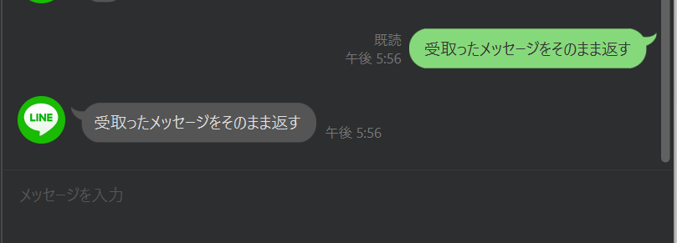

 | ２．プッシュメッセージ
 | 任意のタイミングでユーザーに送信できるメッセージです。以下のいずれかの方法で送信できます。
 | 送信方法 | 説明
 | プッシュメッセージ | ユーザー、グループ、トークルームを指定してメッセージを送信します。たとえば、ショッピングサイトで商品を購入したユーザーに対して、商品の発送を通知する場合に使用します。
 | マルチキャストメッセージ | 複数のユーザーIDに対して、同じメッセージを効率よく送信します。たとえば、ショッピングサイトを利用したことがあるユーザーに対して、新機能を一斉に通知する場合に使用します。
 | ナローキャストメッセージ | 複数のユーザーに対して、同じメッセージを送信します。送信対象は、属性情報（性別や年齢、OSの種類、地域など）やリターゲティング（オーディエンス）を利用して指定します。
 | ブロードキャストメッセージ | LINE公式アカウントと友だちになっているすべてのユーザーに、同じメッセージを送信します。

 | Lambdaにトリガーを追加して、応答トークン無しでメッセージを送信できる。

 | ３．様々なタイプのメッセージを送る

